Worksheet
 |  |  |  |  | 8 (812) 565 05 34 |  |  | sales@miniworks.ru
 |  |  |  |  | Зеленоград |  |  | отдел продаж
 |  |  | Адрес |  |  |  |  | Режим работы
 |  |  | Зеленоград |  |  |  |  | Пн – Пт: с 8:00 до 18:00
ILR120x25
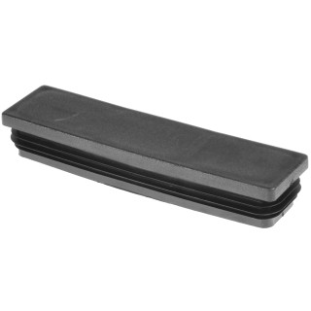 |  | 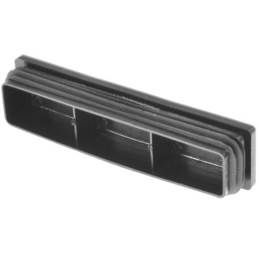 |  | 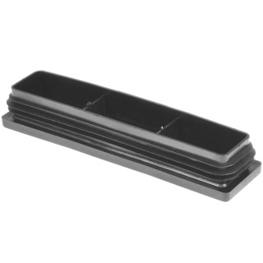
Артикул |  | Цвет |  | от 10000 | от 5000 | от 1000 | от 500 | от 100 | розница | Наличие на 01.08.2026
ILR120x25 |  | черный |  | 86.70р. | 91.60р. | 101.50р. | 121.50р. | 133.50р. | 180.00р. | 350
ILR120x25-BIANCO |  | белый |  | 104.04р. | 109.92р. | 121.80р. | 145.80р. | 160.20р. | 216.00р. | —
ILR120x25-GRIGIO |  | серый |  | 104.04р. | 109.92р. | 121.80р. | 145.80р. | 160.20р. | 216.00р. | —
 | Все цены указаны в рублях и включают в себя НДС. Все цены указаны при условии 100% предоплаты и действительны в течение 5 дней. Все цены указаны при условии самовывоза продукции со склада в г. Зеленоград (для иногородних клиентов доставка до склада ТК в г. Зеленоград бесплатна). Все цены указаны за стандартный цвет для каждого вида изделия (изменение цвета на любой из предлагаемой палитры +20% к стоимости, изменение цвета на любой по системе RAL +50% к стоимости). О возможных сроках поставки заказного товара, необходимо уточнять заранее

